ログイン
外部設計書 |  |  |  |  |  | チーム名 |  | チームたけのこ
 |  |  |  |  |  | 画面名 |  | ログイン画面 |  |  |  | 作成者 | 椎久陽也 松永悟 |  |  | 更新者 | 山崎、河合、益子
 |  |  |  |  |  | システム名 |  | ログイン, ログアウト |  |  |  | 作成日 | 2024-06-10 |  |  | 更新日 | 2024-06-11
 |  |  |  |  |  | 備考 |  | ID、パスワードによるログイン

 | 画面設計
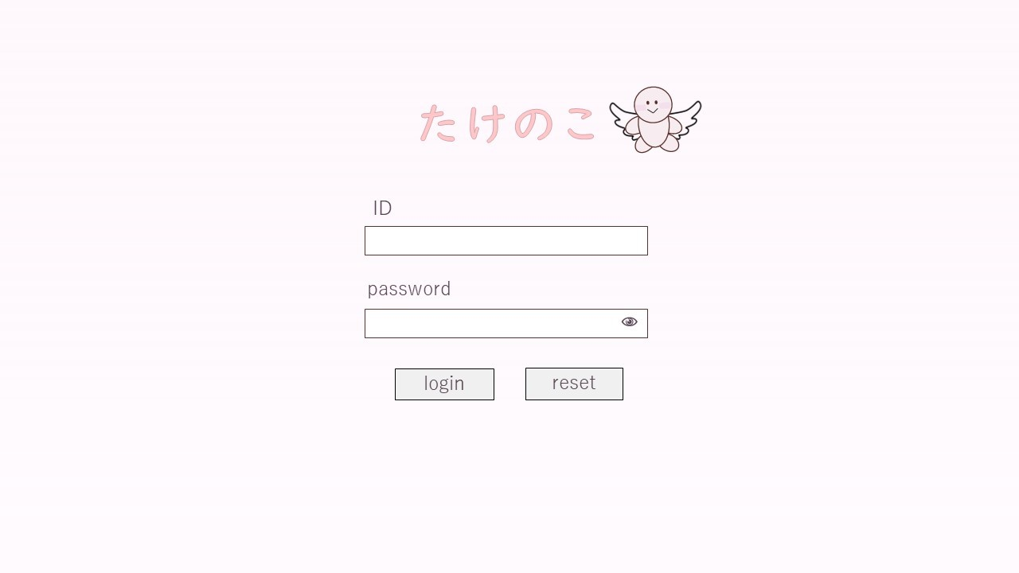

 | 機能設計
 |  | 1.ログイン③

 |  |  | ボタン押下時、以下のエラーチェックを行う。
 |  |  | 1.ログインIDが入力されていない。
 |  |  |  | 「ログインIDを入力してください。」エラーを表示する。
 |  |  | 2.パスワードが入力されていない。
 |  |  |  | 「パスワードを入力してください。」エラーを表示する。

 |  |  | 上記エラーが無い場合、以下のパスワードチェックを行う。
 |  |  | 1.パスワードにシステム上に設定したpepperを付与し、md5ハッシュ化する。
 |  |  | 2.ログインIDとハッシュ化したパスワードを用いてusersテーブルを検索し、1件ヒットするかどうかをチェックする。

 |  |  | 上記チェックにて、1件ヒットした場合は「名刺一覧検索」画面に遷移する。
 |  |  | 1件ヒットでない場合、本画面のメッセージエリアに「ログインIDまたはパスワードに誤りがあります」と表示する。
 |  |  | メッセージエリアは、メッセージが無い場合には背景色も表示しない。

 |  | 2.リセット④
 |  |  | 入力されたID①、パスワード②を未入力の状態にする。

 | 項目定義書

 | No |  | 物理名 |  | 論理名 |  | 画面型 |  | データ型(Java) | min | max | DBテーブル |  | DBカラム | 備考
 |  | 1 | Id |  | ID |  | input |  | String |  |  | user |  | id
 |  | 2 | password |  | パスワード |  | input |  | String |  |  | user |  | password
 |  | 3 | loginButton |  | ログインボタン |  | button
 |  | 4 | resetButton |  | リセットボタン |  | button
 |  | 5 | errorMassage |  | エラーメッセージ |  | div |  | String
 |  | 6 | loginErrorMassage |  | ログインエラー |  | div |  | String

サイドバー
外部設計書 |  |  |  |  | チーム名 |  | チームたけのこ
 |  |  |  |  | 画面名 |  | サイドバー |  |  |  | 作成者 | 椎久陽也 松永悟 |  |  | 更新者 | 山崎、河合、益子
 |  |  |  |  | システム名 |  | 情報入力 |  |  |  | 作成日 | 2024-06-10 |  |  | 更新日 | 2024-06-11
 |  |  |  |  | 備考

 | 画面設計

①

②

③

④
⑤
⑥

⑦

⑧

⑨

 | 機能設計
 |  | 1.ロゴ①
 |  |  | ホーム画面を表示する。

 |  | 2.ホーム②
 |  |  | ホーム画面を表示する。

 |  | 3.入力③
 |  |  | 運動記録入力画面を表示する。

 |  | 4.グループタブ④
 |  |  | 個人予定・グループ管理/作成ページのリンクを下部に一覧表示する。

 |  | 5.個人⑤
 |  |  | 個人予定画面を表示する。

 |  | 6.グループ管理⑥
 |  |  | グループ作成/参加画面を表示する。

 |  | 7.グループ予定⑦
 |  |  | グループ予定画面を表示する。

 |  | 8.設定⑧
 |  |  | 情報入力画面を表示する。

 |  | 9.ログアウト⑨
 |  |  | アプリからログアウトし、ログイン画面を表示する。

 | 項目定義書

 | No |  | 物理名 | 論理名 |  | 画面型 |  | データ型(Java) | min | max | DBテーブル |  | DBカラム | 備考
 |  | 1 | logo | ロゴ |  | a
 |  | 2 | home | ホーム |  | button
 |  | 3 | regist | 入力 |  | button
 |  | 4 | group | グループ |  | button
 |  | 5 | person | 個人 |  | button
 |  | 6 | manageGroups | グループ管理 |  | button
 |  | 7 | group | グループ |  | button
 |  | 8 | setting | 設定 |  | button
 |  | 9 | logout | ログアウト |  | button

運動結果
外部設計書 |  |  |  |  | チーム名 |  | チームたけのこ
 |  |  |  |  | 画面名 |  | 運動結果画面 |  |  |  | 作成者 | 椎久陽也 松永悟 |  |  | 更新者 | 山崎、河合、益子
 |  |  |  |  | システム名 |  | 目標とそれに対する実績表示, 他5点 |  |  |  | 作成日 | 2024-06-10 |  |  | 更新日 | 2024-06-11
 |  |  |  |  | 備考

 | 画面設計

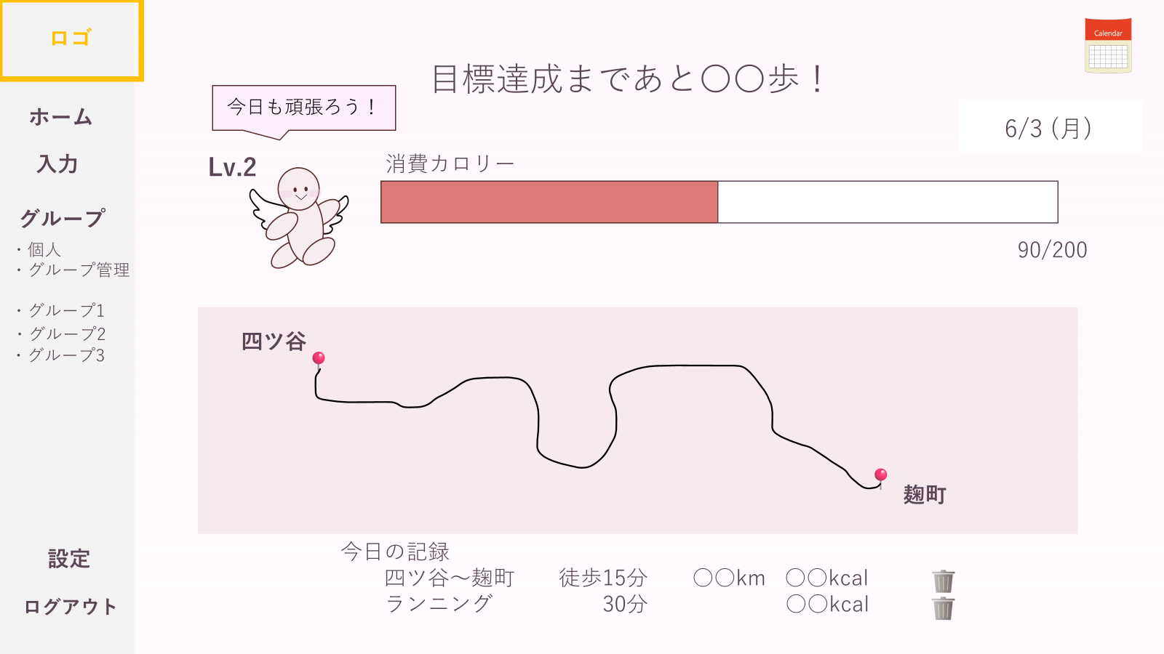

⑩

⑪

 | 機能設計

 |  | 1.運動結果表示②～⑪
 |  |  | 目標達成状況(②⑥⑪)と、運動記録(⑧)／ルート記録(⑦)、コメント(③⑤)、レベル(④)、日付(⑩)を表示する。

 |  | 2.記録カレンダー①
 |  |  | カレンダーを開く。

 |  | 3.削除ボタン⑨
 |  |  | 選択された運動記録をデータベースから削除する。

 | 項目定義書

 | No |  | 物理名 | 論理名 |  | 画面型 |  | データ型(Java) | min | max | DBテーブル |  | DBカラム | 備考
 |  | 1 | calender | カレンダー |  | div
 |  | 2 | target | ターゲット |  | div |  | String |  |  | day_result |  | goal_kcal, result_kcal
 |  | 3 | comment | コメント |  | div |  | String |  |  | comment |  | comment_value
 |  | 4 | level | レベル |  | div |  | int |  |  | user |  | user_level
 |  | 5 | character | キャラクター |  | a
 |  | 6 | goalKcal | 目標カロリー |  | div |  | double |  |  | day_result |  | goal_kcal
 |  | 7 | route | 経路 |  | input |  |  |  |  | route_record |  | start_ido, start_keido, end_ido, end_keido,
 |  | 8 | record | 記録 |  | div |  |  |  |  | route_record, record |  | move_kind, distance, kcal, kind, value, unit, kcal
 |  | 9 | deleteButton | 削除ボタン |  | button
 |  | 10 | date | 日付 |  | String |  | Date |  |  | record |  | regist_date
 |  | 11 | resultKcal | 達成カロリー |  | div |  | double |  |  | day_result |  | result_kcal

カレンダー
外部設計書 |  |  |  |  | チーム名 |  | チームたけのこ
 |  |  |  |  | 画面名 |  | 運動結果履歴カレンダー |  |  |  | 作成者 | 椎久陽也 松永悟 |  |  | 更新者 | 山崎、河合、益子
 |  |  |  |  | システム名 |  |  |  |  |  | 作成日 | 2024-06-10 |  |  | 更新日 | 2024-06-11
 |  |  |  |  | 備考

 | 画面設計

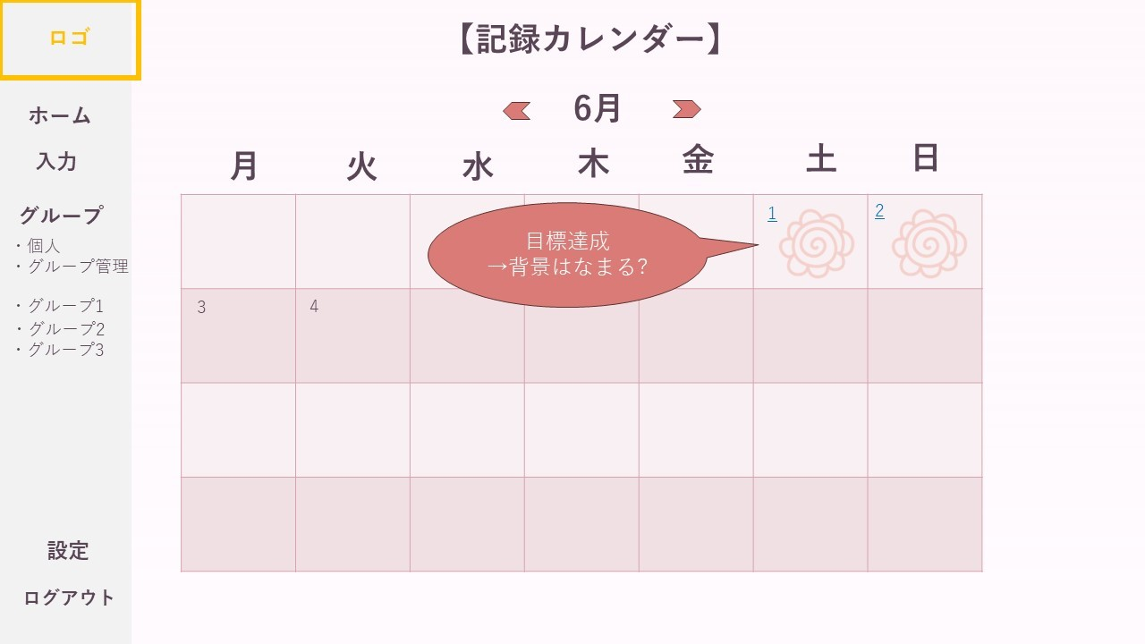

 | 機能設計

 |  | 1.カレンダー表示③④
 |  |  | カレンダー(③)を表示する。目標を達成した日付は、仕様を変更して表示する(④)。

 |  | 2.前月/翌月①
 |  |  | 左矢印を選択（クリック）すると前月を、右矢印を選択すると翌月を表示する。

 |  | 3.過去の記録表示②
 |  |  | 日付を選択（クリック）すると、該当日の運動結果画面を表示する。

 | 項目定義書

 | No |  | 物理名 | 論理名 |  | 画面型 |  | データ型(Java) | min | max | DBテーブル |  | DBカラム | 備考
 |  | 1 | month | 月 |  | button
 |  | 2 | date | 日付 |  | String |  | Date
 |  | 3 | calender | カレンダー |  | div
 |  | 4 | goalSymbol | 達成表示 |  | div |  |  |  |  | day_result |  | judge

マップ入力
外部設計書 |  |  |  |  |  | チーム名 |  | チームたけのこ
 |  |  |  |  |  | 画面名 |  | ルート登録 |  |  |  | 作成者 | 椎久陽也 松永悟 |  |  | 更新者 | 山崎、河合、益子
 |  |  |  |  |  | システム名 |  |  |  |  |  | 作成日 | 2024-06-10 |  |  | 更新日 | 2024-06-11
 |  |  |  |  |  | 備考

 | 画面設計
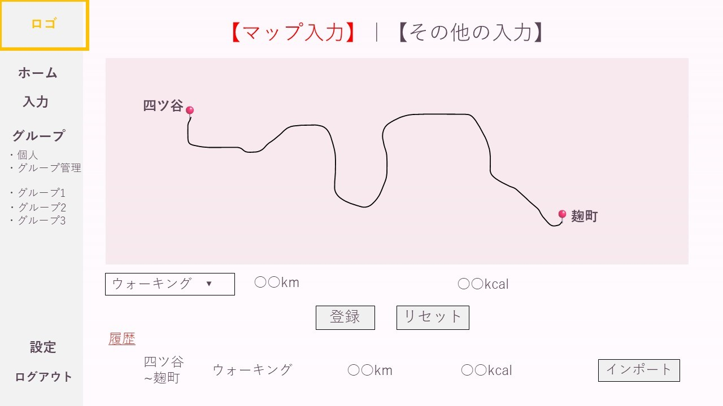
⑭

①
②

③

④
⑤
⑥

⑦
⑧

⑨
⑩
⑪
⑫
⑬

 | 機能設計
 |  | 1.表示
 |  |  | マップ(①)、ルート登録フォーム(④⑤⑥⑦⑧)、履歴(⑨)を表示する。

 |  | 2.ルート登録①～⑧
 |  |  | 2.1 | マップ上に、移動の開始地点(②)/終了地点(③)のピンを指し、ルートを選択する。
 |  |  |  | 距離(⑤)、消費カロリー(⑥)はピンの開始/終了地点をもとに自動算出する。
 |  |  |  | 運動の種類(④)を選択し、ルートとともに登録(⑦)する。
 |  |  | 2.2 | リセットボタン(⑧)を押すことで、ルート登録フォーム(②③④)の内容がリセットされる。

 |  | 3.履歴参照⑨⑩
 |  |  | 最近入力されたルートを表示する。
 |  |  | インポートボタン(⑬)を押すことで、ルート登録フォームにデータが反映される。

 |  | 4.入力切り替え⑭
 |  |  | 押した際にその他の運動記録登録画面に移動する。

 | 項目定義書

 | No |  | 物理名 |  | 論理名 |  | 画面型 |  | データ型(Java) | min | max | DBテーブル |  | DBカラム | 備考
 |  | 1 | map |  | マップ |  | div
 |  | 2 | start |  | 開始地点 |  |  |  | double |  |  | route_record |  | start_ido, start_keido, spot
 |  | 3 | end |  | 終了地点 |  |  |  | double |  |  | route_record |  | end_ido, end_keido, spot
 |  | 4 | moveKind |  | 移動種類 |  | input |  | int |  |  | route_record |  | move_kind
 |  | 5 | distance |  | 距離(km) |  | input |  | double |  |  | route_record |  | distance
 |  | 6 | calorie |  | カロリー(kal) |  | input |  | double |  |  | route_record |  | kcal
 |  | 7 | regist |  | 登録 |  | button
 |  | 8 | reset |  | リセット |  | button
 |  | 9 | route |  | 経路 |  | input
 |  | 10 | moveKind |  | 移動種類 |  | input |  | int |  |  | route_record |  | move_kind
 |  | 11 | distance |  | 距離(km) |  | input |  | double |  |  | route_record |  | distance
 |  | 12 | calorie |  | カロリー(kal) |  | input |  | double |  |  | route_record |  | kcal
 |  | 13 | import |  | インポートボタン |  | button
 |  | 14 | switch |  | 入力切り替え |  | div

その他の入力
外部設計書 |  |  |  |  |  | チーム名 |  | チームたけのこ
 |  |  |  |  |  | 画面名 |  | その他の入力画面 |  |  |  | 作成者 | 椎久陽也 松永悟 |  |  | 更新者 | 山崎、河合、益子
 |  |  |  |  |  | システム名 |  |  |  |  |  | 作成日 | 2024-06-10 |  |  | 更新日 | 2024-06-11
 |  |  |  |  |  | 備考

 | 画面設計

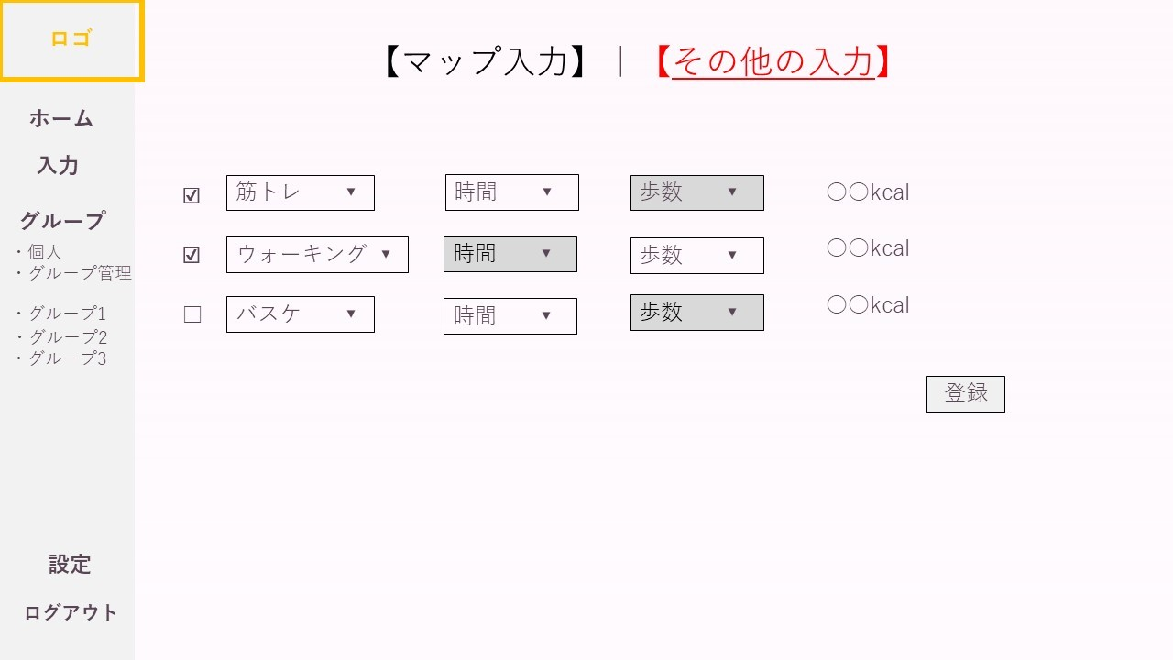
⑰

④
⑦
⑩
⑬
①

②
⑤
⑧
⑭
⑪

③
⑥
⑨
⑫
⑮

⑯

 | 機能設計
 |  | 1.初期表示(①～⑯)
 |  |  | チェックボックス(①②③)、運動の種類(④⑤⑥)と時間(⑦⑧⑨)／歩数(⑩⑪⑫)の入力欄、消費カロリー(⑬⑭⑮)、登録ボタン(⑯)を表示する。
 |  |  | 消費カロリー(⑬⑭⑮)は入力された内容から自動で算出、表示する。

 |  | 2.登録⑯
 |  |  | 1-1チェックボックス(①②③)
 |  |  |  | チェックボックスの選択により、最大3つのデータを同時に登録する。

 |  |  | 1-2登録(⑯)
 |  |  |  | 登録ボタン押下時、チェックボックスで選択された運動内容を登録する。

 |  |  | 1-3記録の単位
 |  |  |  | 選択した運動の種類(④⑤⑥)によって、入力できる欄が時間(⑦⑧⑨)か歩数(⑩⑪⑫)のいずれかになる。

 |  | 3.入力切り替え⑰
 |  |  |  | 押した際にルート記録登録画面に移動する。

 | 項目定義書

 | No |  | 物理名 |  | 論理名 |  | 画面型 |  | データ型(Java) | min | max | DBテーブル |  | DBカラム | 備考
 |  | 1 | checkBox |  | チェックボックス |  | input
 |  | 2 | checkBox |  | チェックボックス |  | input
 |  | 3 | checkBox |  | チェックボックス |  | input
 |  | 4 | kind |  | 運動種類 |  | input |  | int |  |  | record |  | kind
 |  | 5 | kind |  | 運動種類 |  | input |  | int |  |  | record |  | kind
 |  | 6 | kind |  | 運動種類 |  | input |  | int |  |  | record |  | kind
 |  | 7 | time |  | 時間 |  | input |  | int |  |  | record |  | value, unit
 |  | 8 | time |  | 時間 |  | input |  | int |  |  | record |  | value, unit
 |  | 9 | time |  | 時間 |  | input |  | int |  |  | record |  | value, unit
 |  | 10 | step |  | 歩数 |  | input |  | int |  |  | record |  | value, unit
 |  | 11 | step |  | 歩数 |  | input |  | int |  |  | record |  | value, unit
 |  | 12 | step |  | 歩数 |  | input |  | int |  |  | record |  | value, unit
 |  | 13 | kcal |  | カロリー |  | input |  | double |  |  | record |  | kcal
 |  | 14 | kcal |  | カロリー |  | input |  | double |  |  | record |  | kcal
 |  | 15 | kcal |  | カロリー |  | input |  | double |  |  | record |  | kcal
 |  | 16 | regist |  | 登録 |  | button
 |  | 17 | switch |  | 入力切り替え |  | div

予定入力
外部設計書 |  |  |  |  | チーム名 |  | チームたけのこ
 |  |  |  |  | 画面名 |  | 予定入力 |  |  |  | 作成者 | 椎久陽也 松永悟 |  |  | 更新者 | 山崎、河合、益子
 |  |  |  |  | システム名 |  | 予定入力, 他2点 |  |  |  | 作成日 | 2024-06-10 |  |  | 更新日 | 2024-06-11
 |  |  |  |  | 備考

 | 画面設計

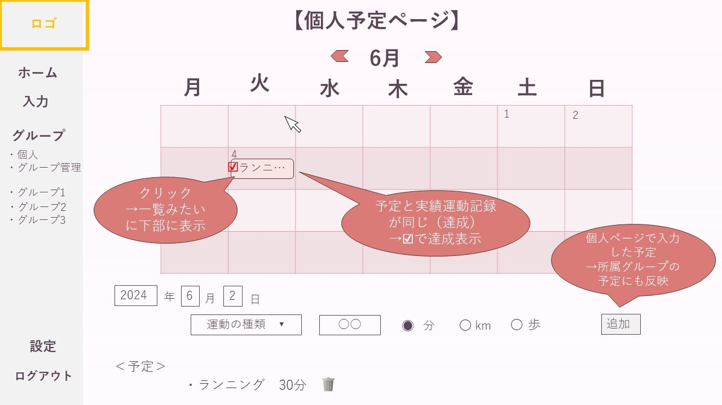

⑩

 | 機能設計
 |  | 1.前月/翌月①
 |  |  | 左矢印を選択（クリック）すると前月を、右矢印を選択すると翌月を表示する。

 |  | 2.予定表示③
 |  |  | 予定を選択（クリック）すると、その日の予定が下部に一覧表示する。
 |  |  | 予定達成時に表示が変更される。

 |  | 3.運動記録登録④～⑦,⑩
 |  |  | 記入されたユーザーの運動記録をデータベースに保存する。
 |  |  | 削除マークを押下すると、既に登録された運動記録を削除が可能。

 |  | 4.運動予定の削除⑨
 |  |  | 予定されている運動を削除する。

 | 項目定義書

 | No |  | 物理名 | 論理名 |  | 画面型 |  | データ型(Java) | min | max | DBテーブル |  | DBカラム | 備考
 |  | 1 | month | 月 |  | div |  |  |  |  | schedule
 |  | 2 | calender | カレンダー |  | div |  |  |  |  | schedule
 |  | 3 | sportPlan | 運動予定 |  | div |  |  |  |  | schedule |  | kind,value,unit
 |  | 4.1 | year | 年 |  | input |  |  |  |  | schedule
 |  | 4.2 | month | 月 |  | input |  |  |  |  | schedule
 |  | 4.3 | date | 日 |  | input |  |  |  |  | schedule
 |  | 5 | sport | 運動 |  | input |  |  |  |  | schedule |  | kind
 |  | 6 | value | 数値 |  | input |  |  |  |  | schedule |  | value
 |  | 7 | select | 選択ボタン |  | input
 |  | 8 | sportPlan | 運動予定 |  | div |  |  |  |  | schedule |  | kind,value,unit
 |  | 9 | deletebutton | 削除ボタン |  | input
 |  | 10 | addButton | 追加ボタン |  | button

グループ管理
外部設計書 |  |  |  |  | チーム名 |  | チームたけのこ
 |  |  |  |  | 画面名 |  | グループ管理画面 |  |  |  | 作成者 | 椎久陽也 松永悟 |  |  | 更新者 | 山崎、河合、益子
 |  |  |  |  | システム名 |  | 情報入力 |  |  |  | 作成日 | 2024-06-10 |  |  | 更新日 | 2024-06-11
 |  |  |  |  | 備考

 | 画面設計

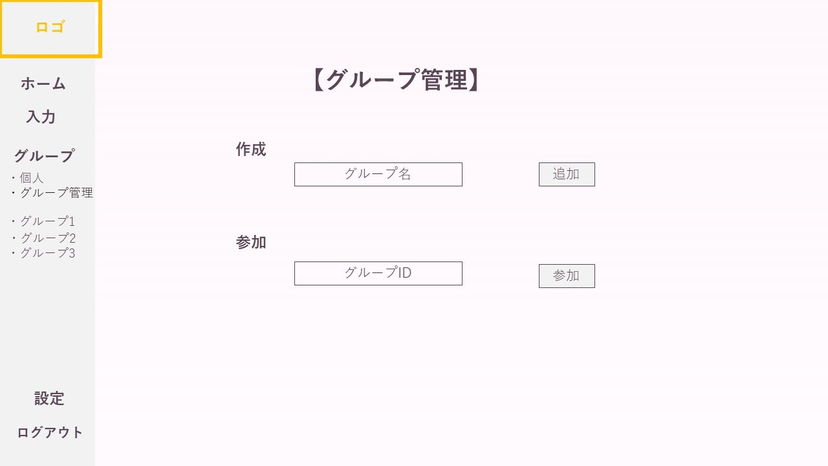

①
②

③
④

 | 機能設計
 |  | 1.グループ作成①
 |  |  | 記入されたグループ名からグループを作成し、ランダムに付与するグループIDとともにデータベースに登録する。

 |  | 2.グループ参加③
 |  |  | 記入されたグループIDをデータベースで検索し、該当するグループを表示する。

 | 項目定義書

 | No |  | 物理名 | 論理名 |  | 画面型 |  | データ型(Java) | min | max | DBテーブル |  | DBカラム | 備考
 |  | 1 | groupName | グループ名 |  | input |  | String |  |  | group_list |  | group_name
 |  | 2 | addButton | 追加ボタン |  | button
 |  | 3 | groupId | グループID |  | input |  | int |  |  | group_list |  | group_id | 自動付与
 |  | 4 | joinButton | 参加ボタン |  | input

グループ
 |  |  |  | チーム名 |  | チームたけのこ
 |  |  |  | 画面名 |  | グループ画面 |  |  |  | 作成者 | 椎久陽也 松永悟 |  |  | 更新者 | 山崎、河合、益子
 |  |  |  | システム名 |  | 情報入力 |  |  |  | 作成日 | 2024-06-10 |  |  | 更新日 | 2024-06-11
 |  |  |  | 備考

画面設計

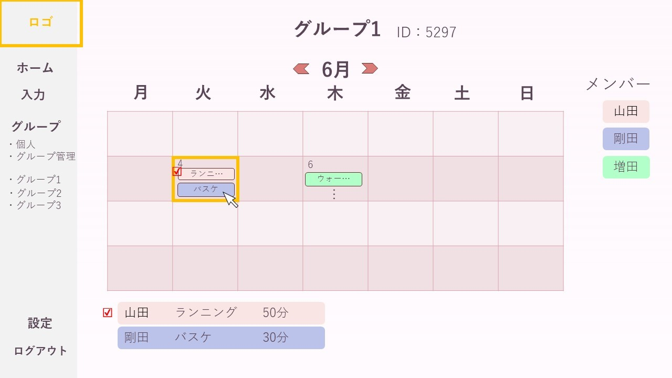

機能設計
 | 1.グループ予定表示①～⑨
 |  | グループ名(①)／ID(⑨)、所属メンバー(⑤)、所属メンバーの予定カレンダー(②③④)、達成状況(⑦⑧)を表示する。
 |  | 個人予定ページに入力された自分の予定を、すべての所属グループに表示する(④)。
 |  | 所属メンバーの予定を表示する(④)。
 |  | 達成された予定は表示を変更する(⑦⑧)。
 |  | メンバーの予定は色分け表示される(④⑤⑥)

 | 2.前月/翌月②
 |  | 左矢印を選択（クリック）すると前月を、右矢印を選択すると翌月を表示する(②)。

 | 3.詳細表示
 |  | 日付の選択により、グループメンバーの予定を一覧表示する(⑥)。

項目定義書

No |  | 物理名 | 論理名 |  | 画面型 |  | データ型(Java) | min | max | DBテーブル |  | DBカラム | 備考
 | 1 | groupName | グループ名 |  | div |  | varchar |  |  | group_list |  | group_name
 | 2 | month | 月 |  | div |  | int |  |  | schedule
 | 3 | calender | カレンダー |  | div |  |  |  |  | schedule
 | 4 | sportPlan | 予定 |  | div |  | String |  |  | schedule |  | kind, value, unit
 | 5 | member | メンバー |  | div |  | String |  |  | group_member |  | number, usercoler
 | 6 | sportPlan | 予定 |  | div |  | String |  |  | user, schedule |  | user_name, kind, value, unit
 | 7 | resultMark | 実績表示 |  | div |  |  |  |  | day_result |  | judge
 | 8 | resultMark | 実績表示 |  | div |  |  |  |  | day_result |  | judge
 | 9 | groupId | グループID |  | div |  | int |  |  | group_list |  | group_id

ユーザー設定
外部設計書 |  |  |  |  | チーム名 |  | チームたけのこ
 |  |  |  |  | 画面名 |  | ユーザー設定画面 |  |  |  | 作成者 | 椎久陽也 松永悟 |  |  | 更新者 | 山崎、河合、益子
 |  |  |  |  | システム名 |  | 情報入力 |  |  |  | 作成日 | 2024-06-10 |  |  | 更新日 | 2024-06-11
 |  |  |  |  | 備考

 | 画面設計

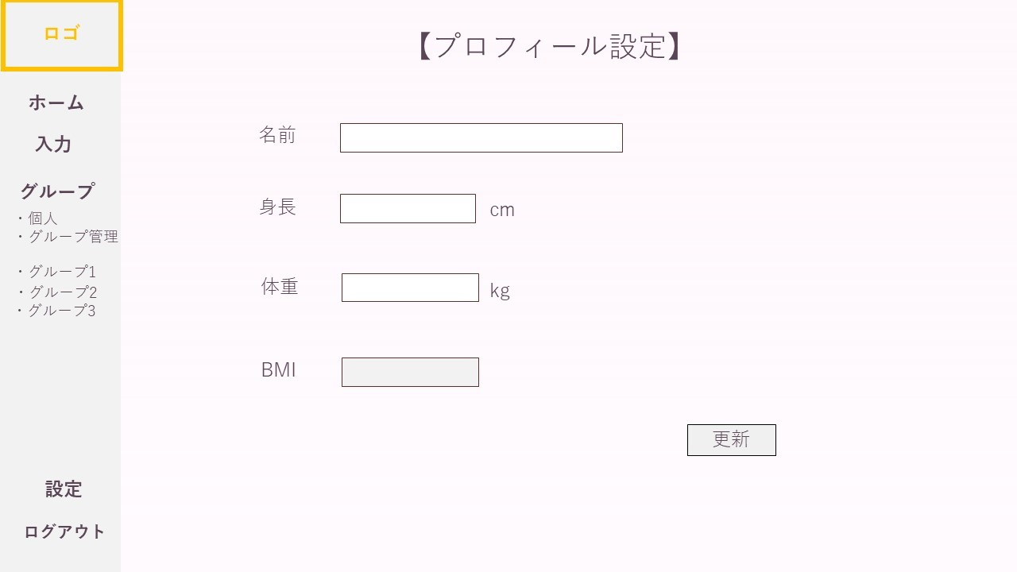

 | 機能設計
 |  | 1.情報登録⑤
 |  |  | 入力された名前①、身長②、体重③の情報を登録し、データベースに保存する。
 |  |  | 情報が変更された場合は、データベースの情報を更新する。
 |  |  | 入力された情報からBMI④を算出し、データベースに保存する。

 | 項目定義書

 | No |  | 物理名 | 論理名 |  | 画面型 |  | データ型(Java) | min | max | DBテーブル |  | DBカラム | 備考
 |  | 1 | name | 名前 |  | input |  | String |  |  | user |  | user_name
 |  | 2 | height | 身長 |  | input |  | double |  |  | user |  | height
 |  | 3 | weight | 体重 |  | input |  | double |  |  | user |  | weight
 |  | 4 | bmi | BMI |  | input |  | double |  |  | user |  | bmi
 |  | 5 | updateButton | 更新ボタン |  | button

